広告
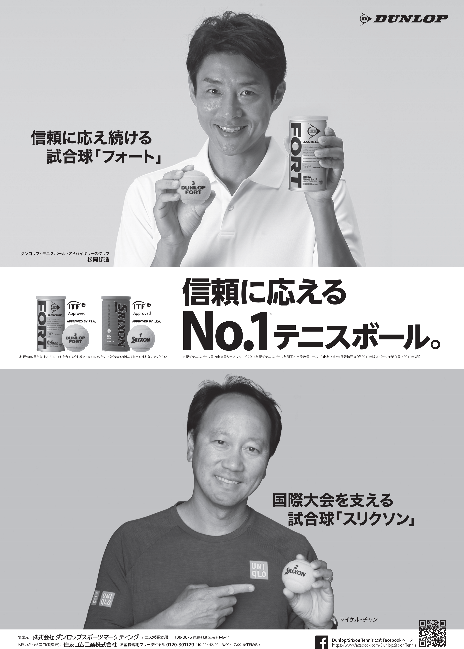

服装補足規定
服装の注意

〔１〕テニスウェアについて
本大会におけるウェアーの基準は以下の通りです。以下に定めのない事項についてはJTA
ルールに則し，その他についてはトーナメントレフェリーの判断で決定します。
１．ウェア規定通則について
①テニス・ウェアであること
「JTA公認・推薦メーカー」のウェアが望ましい。
その他のメーカーについても，条件を満たせば使用を認めます。
②ロゴ，広告表示
服装につけるロゴの大きさと数は，JTAテニスルールブッ クの定めに従います。
③ユニフォーム等への校名プリント（刺繍）について
コマーシャルロゴとして定められた位置とサイズで表示を認めます。
２．ウェア規定細則について
①シャツは，襟付き半袖シャツ（ポロシャツタイプ）を着用すること。
但し、女子については襟付きのノースリーブシャツも認めます。
・スタンドカラーも襟として認めます。
・Tシャツタイプ，タンクトップタイプ，丸首タイプ（③を除く）の着用は認めません。
②ショーツ・スコートは，膝の隠れないものを着用すること。
③女子についてはワンピースの着用も認めます。
・襟なし，ノースリーブ，丸首タイプでも着用可とします。
・タンクトップタイプ，キャミソールタイプの着用は認めません。
〔２〕ウォームアップ･ウエア、防寒対策について
当日のレフェリーの判断により、気温が上がるまでは、ウォームアップ･ウエアの着用を認める
場合もあります。
着用が認められない気温の場合には、長袖のT シャツ等を重ね着したり、スパッツなどを着用
する選手も出るかと思われますが、下記の点に御注意ください。
（記）
１．襟付きシャツの下、もしくは上に長袖のシャツを重ね着する事は認めますが、ロゴ規定は
適用しますので御注意ください。
※襟付きシャツの上に、ロゴ規定違反のシャツを着用してはいけません。
襟付きシャツの下に、規定違反のロゴが透けてしまう場合には着用を認めません。
２．短パン、スパッツの重ね着についても、膝が隠れるものは認めません。
（補足）当日はコート凍結のため、待機時間が長くなる可能性もありますので、防寒の準備
（ベンチコート、カイロ等）を忘れないようにしましょう。

